상품제안서
피닉스 듀얼코일 9V 15W PD 급속무선충전거치대 | 상품코드: S21461

 |  |  |  |  |  |  | 02-713-8555 | www.synergygift.co.kr
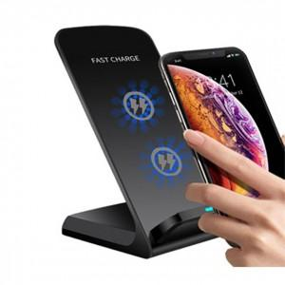

【상세/제작정보】 | <span style="font-family: dotum; font-size: 13px; background-color: rgb(255, 255, 255);">케이블과 가정용 충전 어댑터는 별도 구매품으로 구성품에 포함되지 않습니다.</span>

【인쇄/포장옵션】 | 레이저 / 포장지포장

【공급단가】 | 수량 | 100~ | 300~ | 500~ | 1,000~ | 3,000~
*VAT별도 | 단가 | 8,100원 | 7,800원 | 7,500원 | 7,200원 | 7,020원

【상품 URL】 | https://www.synergygift.co.kr:443/src/goods_detail.php?gdno=21461

